Hoja1
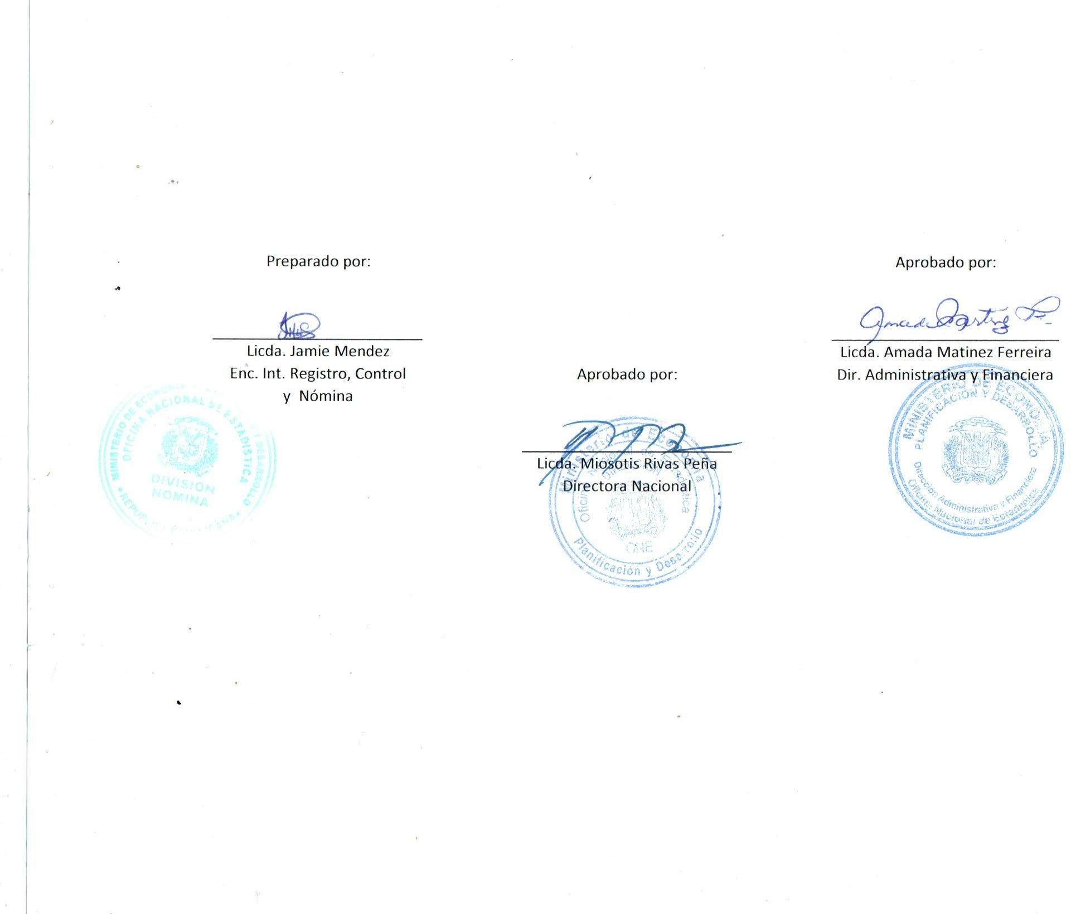


MINISTERIO DE ECONOMÍA, PLANIFICACIÓN Y DESARROLLO
OFICINA NACIONAL DE ESTADÍSTICA
Santo Domingo, República Dominicana
Nómina de Empleados en Trámite de Pensión
Mes de Octubre 2022
Nombre | Cargo | Genero | Sueldo Bruto | AFP | ISR | SFS | Otros Desc. | Total Desc. | Neto

DEPARTAMENTO DE GEOESTADISTICAS- ONE
GLORIA BINET | AUXILIAR | F | 10,000.00 | 287.00 | 0.00 | 304.00 | 25.00 | 616.00 | 9,384.00
Subtotal | 1 |  | 10,000.00 | 287.00 | 0.00 | 304.00 | 25.00 | 616.00 | 9,384.00

DEPARTAMENTO DE ESTADISTICAS CONYUNTURALES-ONE
MARIA MAGDALENA RIVAS DE LA CRUZ | ENCUESTADORA | F | 13,500.00 | 387.45 | 0.00 | 410.40 | 25.00 | 822.85 | 12,677.15
Subtotal | 1 |  | 13,500.00 | 387.45 | 0.00 | 410.40 | 25.00 | 822.85 | 12,677.15

DIVISION DE SERVICIOS GENERALES- ONE
LUCINDA VASQUEZ SORIANO | CONSERJE | F | 10,000.00 | 287.00 | 0.00 | 304.00 | 25.00 | 616.00 | 9,384.00
ROSA DIAZ MONTES | AUXILIAR III | F | 10,000.00 | 287.00 | 0.00 | 304.00 | 25.00 | 616.00 | 9,384.00
Subtotal | 2 |  | 20,000.00 | 574.00 | 0.00 | 608.00 | 50.00 | 1,232.00 | 18,768.00

Total Trámite de Pensión: | 4 |  | 43,500.00 | 1,248.45 | 0.00 | 1,322.40 | 100.00 | 2,670.85 | 40,829.15

